Table 1
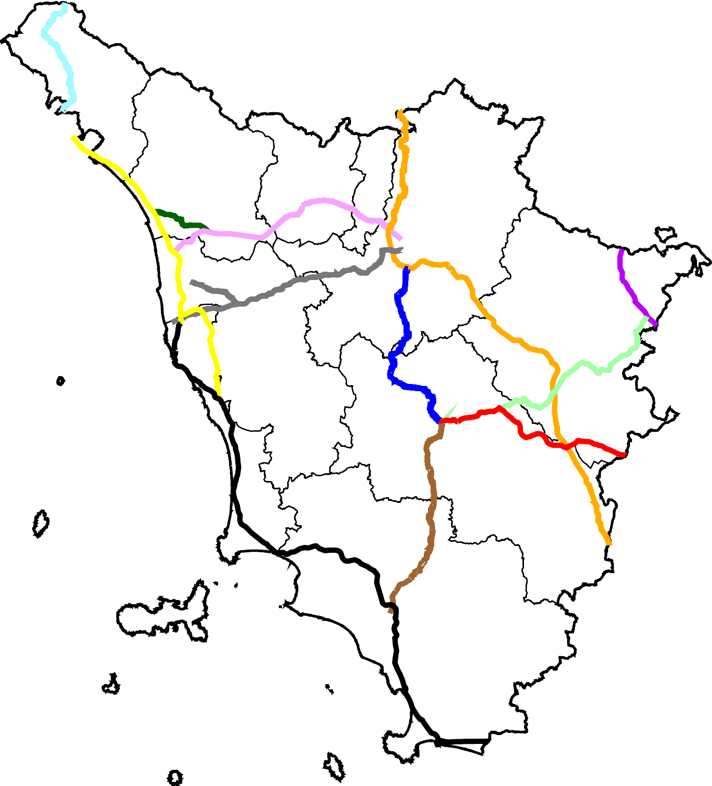
₇ 9
CARTA MUTA DELLA REGIONE TOSCANA SESSIONE ESAME DEL 6 MAGGIO 2021
6 H 8 H H H H5 H4 | H10 1 H 2 H
H 3

